Blad1
 |  |  |  |  | v. 2017-04-11

Dimensjonering av takvarmepaneler ARENA og CASA

Rom størrelse | Inn-data |  |  | Rekkefølge |  |  | Kommentarer/forklaringer

Lengde | 0 | m | 1. | Lokalenes lengde
Bredde | 0 | m | 2. | Lokalenes bredde
Høyde | 0 | m | 3. | Lokalenes høyde
Areal | 0 | m2

Romtemperatur | 20 | °C | 4. | Sett inn dimensjonerende romtemperatur
Vanntemperatur Inn | 75 | °C | 5. | Sett inn dimensjonerende tur temperatur
Vanntemperatur Ut | 65 | °C | 6. | Sett inn dimensjonerende retur temperatur |  |  | Temperaturdifferanse er:
Temperaturdifferanse | 50 | °C |  |  |  |  | Middeltemp minus rom temp.

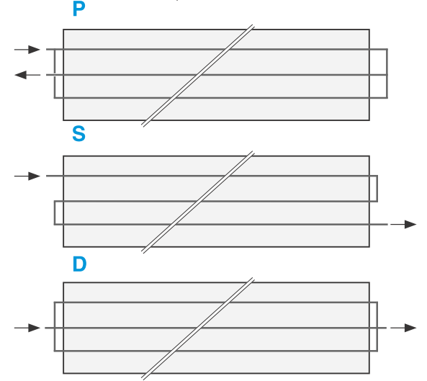
Panelmodell | Arena 615 |  | 7. | Velg paneltype i nedtrekkslisten
Koblingstype | P |  | 8. | Velg koblingstype fra nedtrekkslisten |  |  | Koblingstype
Bredde | 615 | mm
Anslutningsdiameter Ø | 35 | mm
Vekt pr rad | 0 | kg
Vekt pr rad inkl vann | 0 | kg
Effekt pr løpemeter | 262 | W

Antal rader | 0 | st | 9. | Angi antall rader
Antal paneler pr rad | 0 | st | 10. | Optimaliser raden etter panellengde 6mtr
Effektlengde | 0 | m
Byggelengde | 0 | m | 11. | Angi ønsket lengde pr rad
 |  |  |  | (Max 24 m for Casa och 125m for Arena) |  |  | S finnes ikke for Casa 400 eller Arena 615
Effekt pr rad | 0 | W
Total effekt | 0.00 | kW
Effekt per m2 | #DIV/0! | W/m2
Vannmengde pr rad (l/s) | 0.000 | l/s
Vannmengde pr rad (l/h) | 0 | l/h

Antal paneler | 0 | st
Antal monteringssatser | 0 | st

Total effekt | 0.0 | kW |  | TOTAL EFFEKT/m2 | #DIV/0! | W/m2
Total vannmengde | 0 | l/h |  | S:a paneler | 0 | st
Største trykkfall |  | Se prosjekteringshåndbøker |  | S:a monteringssatser | 0 | st

For å opprettholde kontinuerlig produktutvikling forbeholder Lyngson AS seg retten til å endre tekniske spesifikasjoner uten forhåndsvarsel. Siste versjon finnes alltid på våre nettsider: www.lyngson.no

www.lyngson.no

Oslo |  |  |  | Trondheim
Widerøeveien 1, 1360 Fornebu |  |  |  | Sluppenveien 25, 7037 Trondheim
Tlf: 67 10 25 00 |  |  |  | Tlf: 73 84 74 00

Kristiansand |  |  |  | Bergen
Vigeland bruksvei 21, 4708 Vennesla |  |  |  | Liamyrane 6, 5132 Nyborg
Tlf: 48 84 40 92 |  |  |  | Tlf: 90 84 59 08

